1
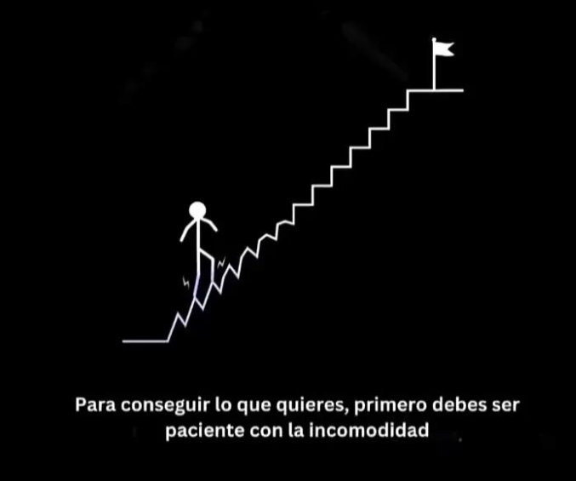

2


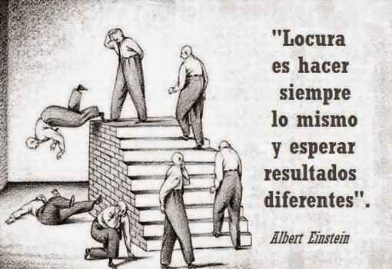

Impacto total
Tarea | Fecha Inicio | Duración Días
Toma Requisitos | 2025-10-08 | 8
Diseño Borrador | 2025-10-15 | 15
Modificaciones ajuste | 2025-10-18 | 8
Entrega Proyecto | 2025-10-15 | 5
Mantenimiento ajuste | 2025-10-17 | 15

